Worksheet
 | Alklima B.V.
 | Van Hennaertweg 29
 | 2952 CA Alblasserdam
 | NEDERLAND
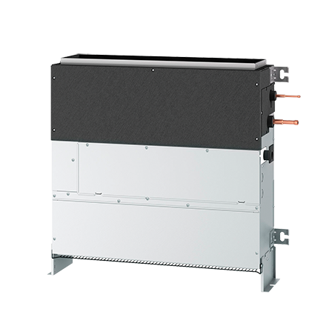
Code | PFFY-P25 VCM-E
Product | City-Multi binnenunit vloer zonder omkasting 60 Pa

Vermogen & prestaties
Naam |  | Waarde | Eenheid
Koelcapaciteit |  | 2.8 | kW
Verwarmingscapaciteit |  | 3.2 | kW

Elektrische gegevens
Naam |  | Waarde | Eenheid
Voeding, fase & frequentie |  | 230V / 1~N+a / 50 Hz
Voeding/aansluitmogelijkheid |  | Netvoeding
Opgenomen vermogen binnendeel koelen/verwarmen |  | 0,026/0,026 | kW
Afzekering apparaat |  | 16 | A
Stroomsterkte binnendeel koelen/verwarmen |  | 0,30/0,30 A | A
Maximale stroomsterkte binnendeel |  | 0.68 | A

Technische gegevens
Naam |  | Waarde | Eenheid
Type koudemiddel (GWP) |  | R410a (2088)
Aantal ventilatiesnelheden |  | 3
Luchtdebiet koelen |  | 330.00 - 480.00 | m³/h
Luchtdebiet verwarmen |  | 330.00 - 480.00 | m³/h
Externe statische druk |  | 0/10/40/60 Pa | Pa

Geluidsprestaties
Naam |  | Waarde | Eenheid
Geluidsdrukniveau koelen |  | 22.00 - 29.00 | dB(A)
Geluidsdrukniveau verwarmen |  | 22.00 - 29.00 | dB(A)

Afmetingen & aansluitingen
Naam |  | Waarde | Eenheid
Koelleiding diameters |  | 1/4" - 1/2"
Uitwendige buisdiameter condensafvoer |  | 32 | mm
Afmetingen (HxBxD) |  | 690 × 700 × 200 | mm
Gewicht |  | 18 | kg

Uitvoering & werking
Naam |  | Waarde | Eenheid
Werkingsprincipe |  | Koelen en verwarmen
VRF-uitvoering |  | Ja
Model (binnenunit) |  | Vloer
Inverter gestuurd |  | Nee
Met draadloze afstandsbediening |  | Nee
Met afstandsbediening |  | Nee
Met klokprogramma/timer |  | Nee
Met luchtzuiveringsfilter |  | Ja
Met geurfilter |  | Nee
Inclusief condensafvoerpomp |  | Nee
Binnenunit met buitenluchtaansluiting |  | Ja

